12、彩印公司辅助材料
微山湖酒业公司2025年6月月度材料标段报价单
单位：彩印公司 标段：12、彩印公司辅助材料
序号 | 物资名称 | 规格型号 | 品牌/厂家 | 单位 | 数量 | 单价 | 金额 | 用料单位 | 备注
1 | 螺丝 | 6mm*30mm 加强型六棱螺丝 |  | 个 | 20 |  |  | 彩印公司
2 | 活口扳手 | 4英寸 |  | 把 | 1 |  |  | 彩印公司
3 | 活口扳手 | 6英寸 |  | 把 | 1 |  |  | 彩印公司
4 | 气动两联件 | BFC-3000 |  | 个 | 1 |  |  | 彩印公司 | 印刷机
5 | 润滑油 | 500ml/瓶 | 锐鲸牌 | 瓶 | 4 |  |  | 彩印公司 | 气动工具专用
6 | 电磁阀 | 4V310-10 |  | 个 | 3 |  |  | 彩印公司 | 铁盒上盖机
7 | 缠绕膜 | 600mm |  | 公斤 | 50 |  |  | 彩印公司
8 | 气缸 | TGM40*25 |  | 个 | 5 |  |  | 彩印公司 | 铁盒上盖冲压机
9 | 气缸 | TBC32*25 |  | 个 | 3 |  |  | 彩印公司 | 铁盒盒身冲压机
10 | 胶壶 | 260ml |  | 个 | 60 |  |  | 彩印公司 | 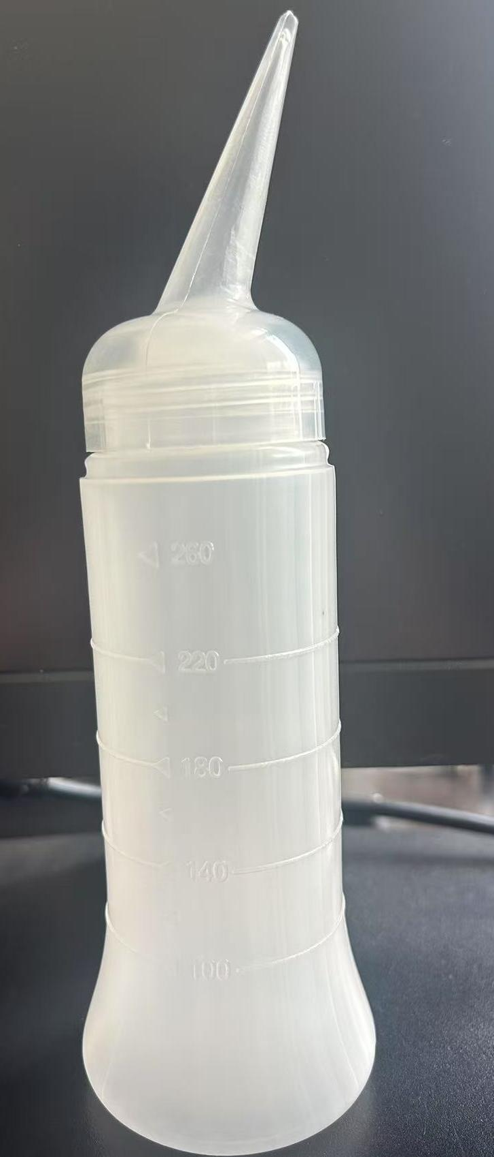

报价人：
 | 联系电话：
填报日期：
 | 税票税率：13%税率 |  |  |  |  | 单位盖章：
 | 备注：

